Blad1
Poäng | Id | Som... | Vill jag... | För att... | Konversation | Bekräftelse/Testfall
8 | 1. User: CreateNewUser | Användare/Admin | Skapa ny användare | Komma åt systemet
8 | 2. CardManagement: CreateNewCard | System | Skapa nytt lånekort | För att kunna låna
3 | 3. Product : TypeOfMedia | Användare/Admin | Välja typ av media | För att välja en ebook/bok
2 | 4.Search for book: story ISBN | Användare/Admin | Söka efter en bok med ISBN | Hitta böcker
2 | 5.Rental: AddDate | System | Lägga till utlåningsdatum | Veta när boken lånades
8 | 6. CardManagement: BlockCard | Admin | Blockera användares kort | Borttapat kort
8 | 7. User: CreateAdmin | Admin | Skapa admin konto | Få administrativa rättighter i systemet

5 | 8. CardManagement: SendNewCard | Användare/Admin | Skicka Nytt kort | Få hemleverans
2 | 9. Search for product: Author | Användare/Admin | Söka efter böcker med Author | Hitta böcker
2 | 10. Search for product: ReleseDate | Användare/Admin | Söka efter böckler efter ReleseDate | Hitta böcker
2 | 11. Search for product: Genre | Användare/Admin | Söka efter böcker inom en viss genre | Hitta böcker
2 | 12. Rental: CheckCardCredentials | Användare/Admin | Scanna kort | för att kunna registrera lån
1 | 13. Rental: ExtendTime | Användare/Admin | Förlänga tid på ett nuvarande lån | Uppdatera inlämningsdatum
5 | 14. Rental: ReserveBook | Användare/Admin | Reservera en bok | Så att den finns inne
5 | 15. Delivery: Delivery Options | Användare | Välja levereans alternativ | Få hemleverans
2 | 16. Delivery: TrackProduct | Användare | Följa leverans | Veta vart paketet är
2 | 17. Delivery: Delivery Price | Användare | Få prisuppgift | Utav valt leveransalternativ
2 | 18. CheckDateExperiationDate: OneWeekBefore | System | Varna användare | Påminna om inlämnings deadline
2 | 19. CheckDateExperiationDate: DayBefore | System | Varna användare | Påminna om inlämnings deadline
2 | 20. CheckDateExperiationDate: OneWeekLate | System | Varna användare att lånetid nu är utgången | Påminelse avgift kommer att aktiveras
2 | 21. CheckDateExperiationDate: Add expiration price | System | Hålla koll på tid som passerat sedan inlämningsdatum. | Addera straffavgift
3 | 22. Alert: ReminderByTextMessage | System | Uppmärksamma användare via sms | Påminna om inlämnings deadline
8 | 23. Alert: reminder by post | System | Uppmärksamma användare via post | Påminna om inlämnings deadline
5 | 24. Alert: reminder by email | System | Uppmärksamma användare via mail | Påminna om inlämnings deadline
5 | 25. Lost: MissingBookAlert | System | Meddela Admin | Ny bok behöver köpas in
3 | 26. Lost: BlockUser | Admin | Stänga av Användare | Utnyttja bibliotekets resurser
8 | 27. Hardware: Add new printer | Admin | Lägga till skrivare | Utöka antalet skrivare i systemet
5 | 28. Hardware: Remove printer | Admin | Ta bort skrivare | Ta bort skrivare ur systemet
2 | 29. Hardware: Change Printer | Admin/Användare | Välj skrivare | Skriva ut
2 | 30.Rapport/Statistik: UserStatus | Admin | Aktiva användare | Statistik på aktiva användare
2 | 31.Rapport/Statistik: LateUsers | Admin | Sena användare | Statistik på sena användare
2 | 32.Rapport/Statistik: NewUsers | Admin | Nya användare | Statiskt på nya användare
2 | 33.Rapport/Statistik: LostUserBooks | Admin | Vilka användare som tappat bort böcker | Statiskt på användare som tappat bort produkter
2 | 34. Rapport/Statistik: BooksUserLoaned | Admin | Vilka böcker användare lånat | Statistik på vilka böcker användarna lånat
2 | 35. Rapport/Statistik: TotalLoanedBooks | Admin | Lånade böcker | Statistik på antal böcker utlånade
3 | 36. Rapport/Statistik:SortByGender | Admin/Användare | Sortera med Kön | Statistik på kön
2 | 37. Rapport/Statistik: SortByAge | Admin/Användare | Sortera med Ålder | Statistik på ålder
3 | 38. Rapport/Statistik: ByPopularity | Admin/Användare | Sortera med Popularitet | Statistik vilka böcker som är minst/mest populär
3 | 39. Rapport/Statistik: ByLoanedDate | Admin | Sortera med Lånedatum | Statistik på lånedatum
2 | 40. Rapport/Statistik: ByGenre | Admin/Användare | Sortera med Genre | Statistik på antal böcker lånade per Genre
1 | 41. Rapport/Statistik : Visitors | Admin | Sortera på antal besökare | Statistik på antal besökare
42 | 42. Resources: Translate to Language EPIC!!! | Admin/Användare | Översätta från Svenska till ett annat språk | Så icke svensktalanade kan förstå
43 | 43. Resources: Text to Speech EPIC!!! | Admin/Användare | Uppläsning utav text | Så att blinda kan förstå
44 | 44. Filial: SearchDataBase EPIC!!!! | Admin | Söka igenom markerat bibliotek | Få en överblick
45 | 45. Product: AddNewBook EPIC!!!! | Admin | Köpa in en ny bok | Hålla lagret uppdaterat
46 | 46. Search for product: AdvanceSearch EPIC!!!! | Användare/Admin | Söka efter böcker med specifika parametrar | Hitta böcker
47 | 47. AI: CheckProductCondition EPIC!!! | System | Kolla prudukernas kvalité | Ha koll på inköp
48 | 48. AI: SortBooks EPIC!!! | System | Robot som sorterar och kör ut böckerna till sina rätta platser | Underlätta drift av bibliotek
49 | 49. AI: CheckVisitorPatterns EPIC!!! | System | Hålla koll på samt känna igen trender | Förutsäga framtiden
50 | 50. Economy: Send To Economy Department EPIC!!! | System | Skicka påminnelseavgifterna till ekonomi | Så Gittan kan fakturera

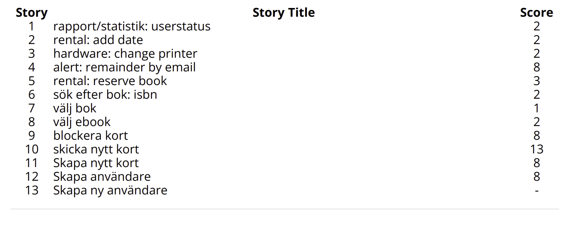

 | PRIO | POÄNG
Vecka 1 (19 poäng)
1 | Skapa användare | 8 poäng
2 | Skapa nytt kort | 8 poäng
3 | Välj typ av media | 3 poäng
Vecka 2 (20 poäng)
4 | User: CreateAdmin | 8 poäng
5 | Sök efter media: ISBN | 2 poäng
6 | Rental: AddDate | 2 poäng
7 | Blockera Kort | 8 poäng

8 | Alert: RemainderByEmail | 8 poäng
9 | Skicka nytt kort | 13 poäng

